Bijlage A
...
 |  |  |  |  |  | Decompositie type werkzaamheden
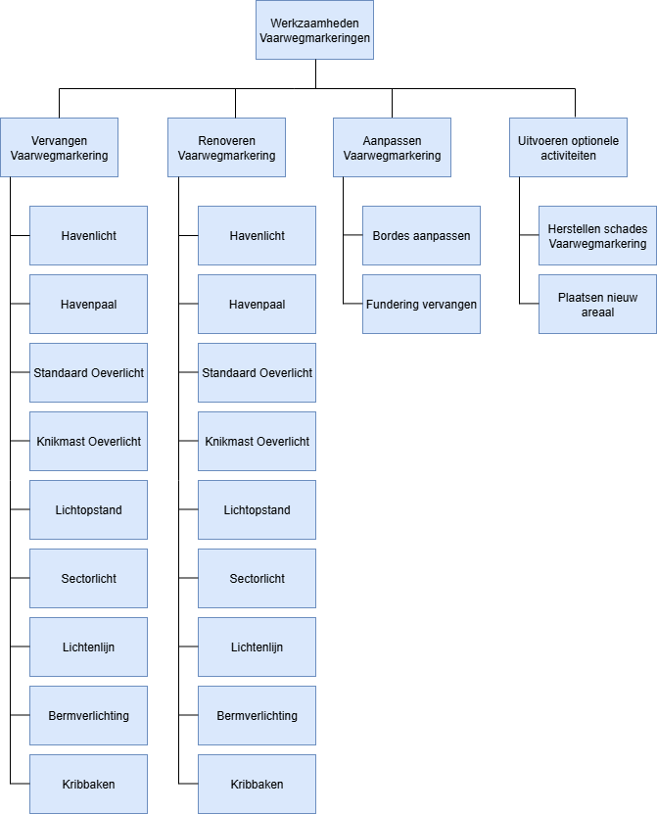
Renoveren Kribbaken | Renoveren Overige | Bordes aanpassen | Fundering vervangen | Vaarwegbundeling (RVVV-VWG-0xx) | Opmerkingen
 |  | 1 |  | 4
 |  |  |  | 4
 |  | 1 |  | 4
 |  |  |  | 4
 |  |  |  | 4
 |  |  | 1 | 4
 |  | 1 |  | 4
 |  |  |  | 4
 |  |  | 1 | 3
 |  |  | 1 | 3
 |  |  | 1 | 3
 |  |  | 1 | 3
 |  |  | 1 | 3
 |  |  | 1 | 3
 |  |  | 1 | 3
 |  |  |  | 3
 | 1 | 1 |  | 10
 |  | 1 |  | 11
 |  | 1 |  | 11
 |  | 1 |  | 11
 |  | 1 |  | 11
 |  | 1 |  | 11
 |  | 1 |  | 11
 |  | 1 |  | 11
 |  | 1 |  | 11
 |  | 1 |  | 11
 |  | 1 |  | 11
 |  | 1 |  | 11
 |  |  |  | 11
 |  | 1 |  | 11
 |  | 1 |  | 11
 |  | 1 |  | 11 |  | Opmerking: Uitvoeren optionele activiteiten is geen onderdeel van de vooraf vastgestelde vervangsings- en renovatie uitvraag.
 |  | 1 |  | 11
 |  | 1 |  | 11
 |  | 1 |  | 11
 |  | 1 |  | 11
 |  | 1 |  | 11
 |  | 1 |  | 11
 |  | 1 |  | 11
 |  |  |  | 11
...

